titulni list
33. ročník soutěže zimních plavců na řece Moravě

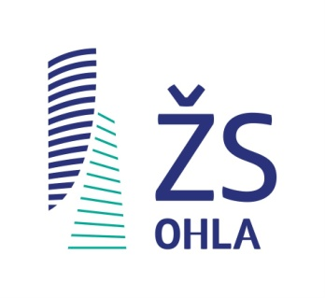
Místo konání: |  | Olomouc, řeka Morava u mostu před restaurací Bristol
Datum: |  | 25. února 2023
Sponzor: |  | OHL ŽS, a.s. Olomouc

Pořadatel: |  | TJ Hodolany, z.s. - oddíl DZP
Ředitelka: |  | Zdenka Páčová
Vrchní rozhodčí: |  | Michal Moravec
Startér: |  | Kamila Svobová
Pomocný startér: |  | Miloš Páč
Cílový rozhodčí: |  | Michal Moravec | Monika Vlková
Časoměřič: |  | Pavlína Spurná | Dagmar Vlková
Prezence: |  | Zdenka Páčová, Jana Čeřovská
Zpracování výsledků: |  | Michal Moravec
Teplota vody: |  | 5.5 | °C
Teplota vzduchu: |  | 5 | °C
Počasí: |  | polojasno, vítr 2 Bf S
Charakter trati: |  | 100, 250, 500 a 750 m po proudu, cíl v jednom místě
 |  | proud 60-100 m/min
 |  | bonifikace za pořadí na tratích 500 a 750 m
Delegát: |  | Jiří Kuřina
Jury: |  | Jiří Kuřina, Petr Mihola, Miloš Páč
Asistence lékařská: |  | zdravotní převozová služba Delta Olomouc
 |  | lékařka MUDr. Jana Ferancová
Vodní záchranáři: |  | Luboš Chovan, Vratislav Čeřovský

Účastníci na trati |  | Muži | Ženy | Celkem | z toho neklasifikováno
100 m |  | #NAME? | #NAME? | #NAME?
250 m |  | #NAME? | #NAME? | #NAME?
500 m |  | #NAME? | #NAME? | #NAME?
750 m |  | #NAME? | #NAME? | #NAME?
CELKEM |  | #NAME? | #NAME? | #NAME?

Přehled | Zkr. | Oddíl (klub) |  |  | plavců | bodů
1 | FiBr | FIDES Brno |  |  | #REF!
2 | I.PKO | I. plavecký klub otužilců |  |  | #REF!
3 | Haná | Haná Prostějov |  |  | #REF!
4 | ČOUPr | Česká otužilecká unie |  |  | #REF!
5 | SoHK | Sokol Hradec Králové |  |  | #REF!
6 | SoNP | Karavana otužilců Nová Paka |  |  | #REF!
7 | SpCh | Spartak Choceň |  |  | #REF!
8 | SCPAP | Sport Club Plavecký areál Pardubice |  |  | #REF!
9 | JPK | Jihlavský plavecký klub AXIS |  |  | #REF!
10 | PKZá | Plavecký klub Zábřeh |  |  | #REF!
11 | TJHod | TJ Hodolany DZP |  |  | #REF!
12 | KSOPl | Klub sportovního otužování Plzeň |  |  | #REF!
13 | SKZn | Sportovní klub ZP Znojmo |  |  | #REF!
14 | TJTá | TJ Tábor |  |  | #REF!
15 | SyPa | TJ Syntezia Pardubice |  |  | #REF!
16 | Olomo | nereg. Olomouc |  |  | #REF!

